Hoja 1
Nombre emisora | Frecuencia operación | Ancho de banda señal sin demodular (imagen medida) | Emisora cumple parametros de ancho de banda (SI/NO) | Emisora legalmente registrada (SI/NO) | señal L+R (SI/NO) | Pilot (SI/NO) | Señal L-R (SI/NO) | señal RBDS (SI/NO) | Imagen de evidencia señal demodulada
W Radio | 90,7 MHz |  | No | si | Si | Si | Si | Si | 
Santo Tomas estereo |  96,2 MHZ |  | No | Si | Si | Si | Si | Si | 
La Exitosa | 89,1 MHz |  | Si | No | Si | Si | No | No | 
Colombia estereo | 92,9 MHz |  | No | Si | Si | Si | Si | Si | 
La mega | 102,5 MHz |  | Si | Si | Si | Si | Si | No hay evidencia | 
Emisora la cultural | 100,7 MHz |  | No | Si | Si | Si | Si | Si | 
Olimpica | 97,7 MHz |  | Si | Si | Si | Si | Si | Si | 
La brujula | 93,4 MHz |  | No | Si | Si | Si | Si | Si | 
Radio Policia Nacional | 91,7 MHz |  | No | Si | SI | Si | Si | Si | 
El Sol | 103,7 MHz |  | No | Si | Si | Si | Si | Si | 
La u Radio | 107,7 MHz |  | No | Si | si | si | si | si | 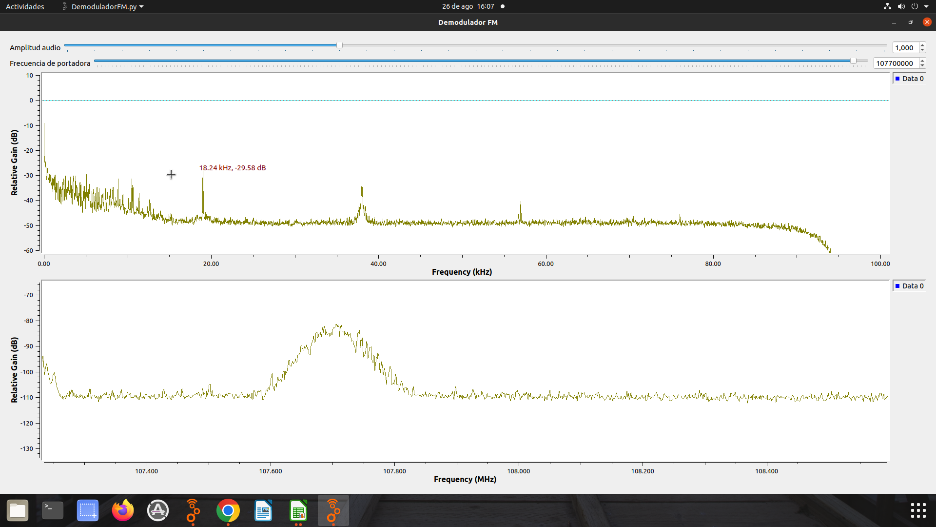
Tropicana | 95,7 MHz |  | No | si | si | si | si | si | 